상품제안서
레이니 60 eva 무드 비닐우산 2컬러 | 상품코드: S44600

 |  |  |  |  |  |  | 02-713-8555 | www.synergygift.co.kr
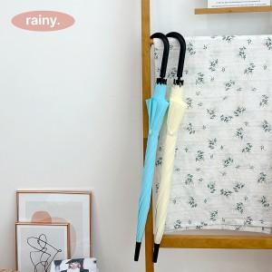 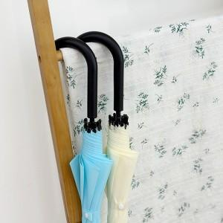 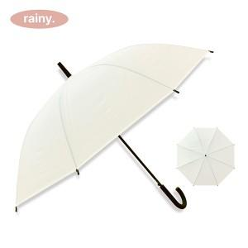

【상세/제작정보】

【인쇄/포장옵션】 | 실크, 원단실크1도 / OPP(비닐)

【공급단가】 | 수량 | 100~ | 300~ | 1,000~ | 3,000~ | 10,000~
*VAT별도 | 크림 | 3,770원 | 3,560원 | 3,390원 | 3,300원 | 3,240원
 | 하늘 | 3,770원 | 3,560원 | 3,390원 | 3,300원 | 3,240원

【상품 URL】 | https://www.synergygift.co.kr:443/src/goods_detail.php?gdno=44600

